Estadísticas
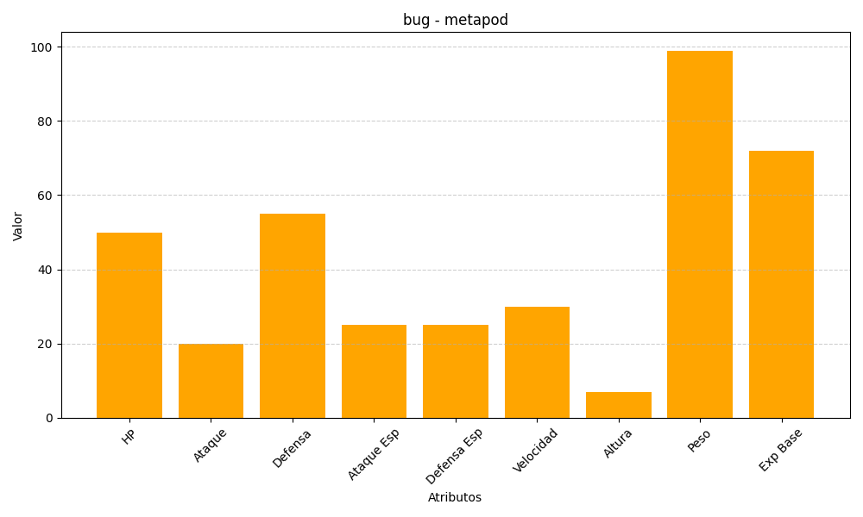
ID | Nombre | Tipo | HP | Ataque | Defensa | Ataque Especial | Defensa Especial | Velocidad | Altura | Peso | Experiencia Base
11 | metapod | bug | 50 | 20 | 55 | 25 | 25 | 30 | 7 | 99 | 72

